Пропозиція_товари
 |  |  |  | Додаток №1 до Запиту
 | Форма цінової пропозиції

(Назва Учасника), надає свою пропозицію щодо участі в конкурсі на закупівлю м'яких іграшок для дітей.
Відомості про підприємство |  |  | Повне найменування учасника – суб’єкта господарювання
 |  |  | Ідентифікаційний код за ЄДРПОУ або реєстраційний номер облікової картки платника податків
 |  |  | Реквізити (адреса - юридична та фактична, телефон, факс, телефон для контактів, e-mail, розрахунковий рахунок)
Відомості про особу (осіб), які уповноважені представляти інтереси Учасника |  |  | (Прізвище, ім’я, по батькові, посада, контактний телефон).
№ п/п | Найменування | Технічні характеристики та опис |  | Запит |  | Ціна, за одиницю, (з урахуванням всіх податків і зборів) * | Вартість, грн., (з урахуванням всіх податків і зборів) *

 |  | Запит** | Пропозиція ( параметри та характеристики продукції) | Од.вимірювання | Кількість
1 | 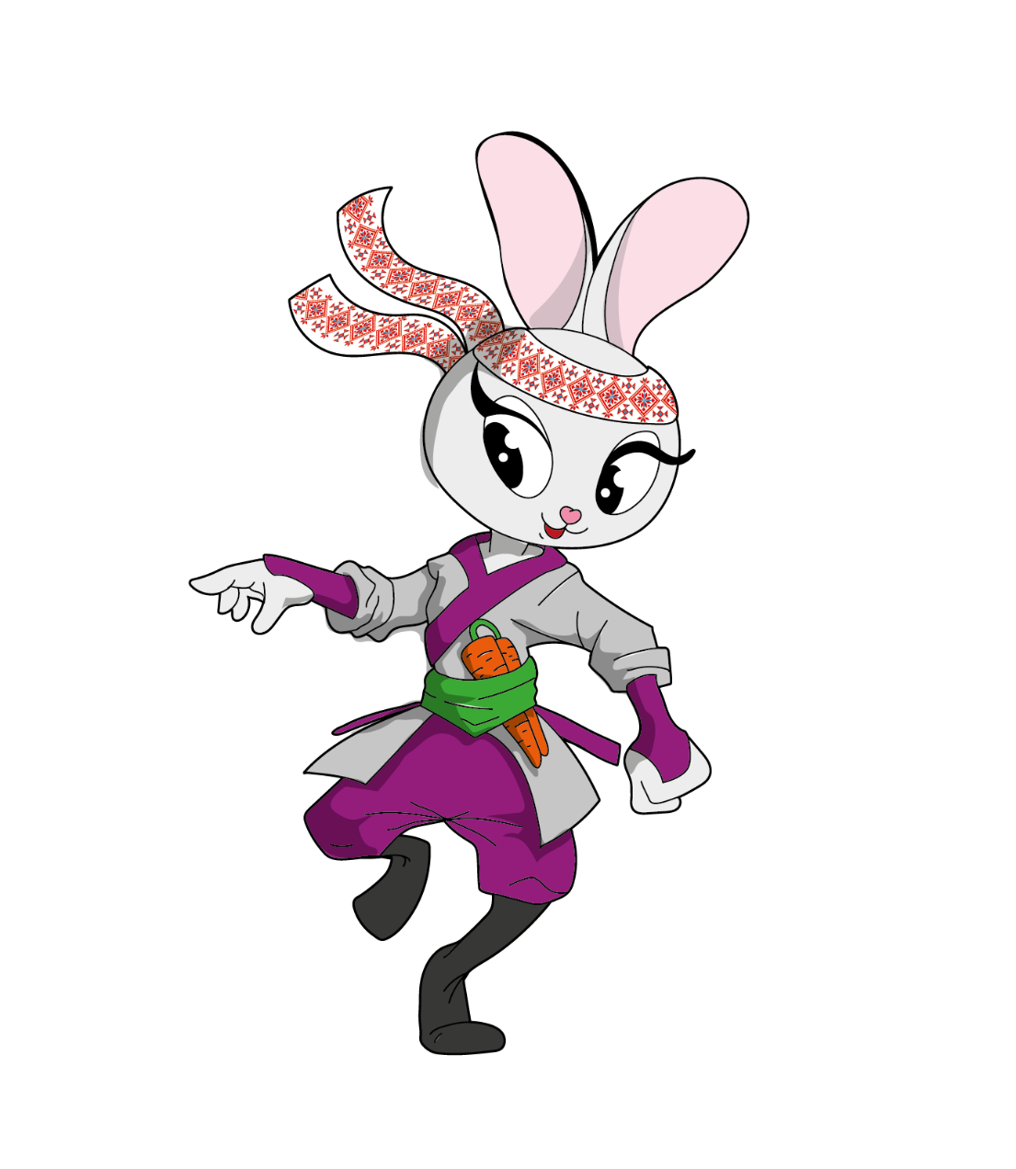 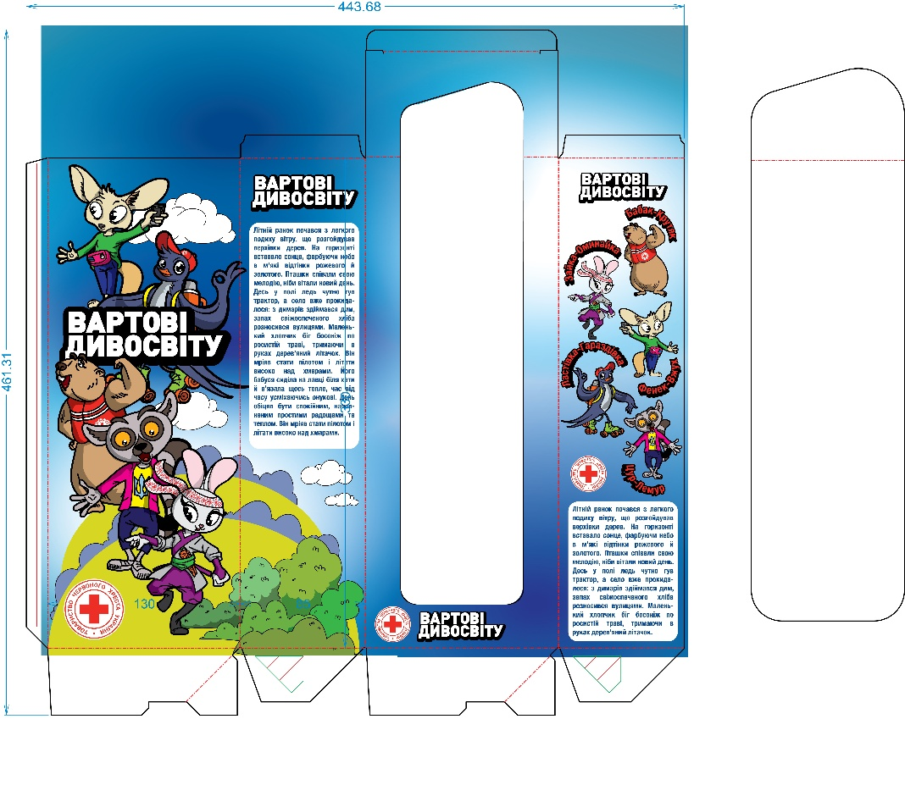 Іграшка "Зайка-Оминайка" | Загальний опис тіла :Тіло пряме в стоячому положенні, світло-сірого кольору, руки та ноги в прямому положенні, хвостик маленький. Ноги темно сірого кольору. Розмір (в положені тіла:) висота, ширина, довжина см: висота тіла 23 см+вуха близько 6 см, ширина голови близько 7,5 см, розмах рук 9,5. Наповнювач: синтепух щільне наповнення. Голова: велика, округла, з виразними великими вишитими очима, Вуха: довгі, стоячі та м'які. Обличчя: акуратний носик виступає, легка усмішка, носик у вигляді сердечка - виконано вишивкою; голова пов'язана стрічкою білого кольору з зав'язками позаду голови, стрічка оздоблена вишивкою в українському стилі, орнамент виконано нитками червоного та чорного кольорів. Одяг: - кімоно білого кольору з фіолетовим оздобленням по контуру горловини яке має продовження в вигляді зав'язок які фіксуються на спині. На грудях зліва нанесено логотип компанії- термодруком. - штани-бриджі одягаються на іграшку, оздоблені в задній частині хвостиком виконаним з основної тканини. Штани кріпляться до зайченя в нижній частині брючин до ніжок та в верхній частині хвостиком. - широкі манжети одягаються на лапку та зшиваються з рукавом кімоно. - широкий пасок зеленого кольору одягається поверх кімоно та вшивається в бічний шов іграшки. По передній частині іграшки між поясом та кімоно вставлена морквина яка пришивається до іграшки. Всі деталі одягу та аксесуари іграшки повинні бути зафіксовані таким чином щоб не було можливості їх зняти, мають бути нерухомі. Всі тканини з яких відшивається іграшка повинні мати стійке фарбування не линяти та не втрачати колір при експлуатації. Тканина : Тіло іграшки : хутро плюш світло сірий (PANTONE 420 С); Нижні лапи : хутро плюш темно сірий (PANTONE 424 С); Штани, обробка халату, манжети - темно - фіолетові, тканина костюмна muller стрейч Еластан (4%), Поліестер (96%) (PANTONE 3583 С); Широкий пасок зеленого кольору тканина костюмна muller стрейч Еластан (4%), Поліестер (96%) (PANTONE 2252 U); Кімоно білого кольору т |  | шт | 500 |  | 0.00

Всього вартість пропозиції, грн* |  |  |  |  |  | 0.00
* Товариство Червоного Хреста України є громадською неприбутковою організацією і просить надати максимальні знижки на товар, вказаний у ціновій пропозиції.
** Закупівля відбувається одним лотом
Примітка: вартість одиниці продукції та загальну вартість пропозиції потрібно заповнювати у гривнях, зазначаючи цифрове значення, яке має не більше двох знаків після коми.
Ми погоджуємось, що всі витрати, пов’язані з доставкою товару, завантажувально-розвантажувальними роботами, здійснюються за рахунок Постачальника за наданою адресою.
Умови оплати (обов’язково заповнити!): ______________ Оплата здійснюється шляхом безготівкового перерахування коштів за системою 100% післяплати по факту підписання відповідних накладних. Якщо Учасник пропонує власну систему оплати, просимо чітко вказати це у своїй ціновій пропозиції.. Згідно політик ТЧХУ передплата може застосовуватись лише як виключення та становити не більше ніж 50%.
Термін поставки (обов’язково заповнити!): _______ календарних днів з моменту укладення договору.
Ми погоджуємося та ознайомлені з умовами типового Договору ТЧХУ (Додаток №3 до Запиту).
Ми погоджуємося з умовами, що Замовник має право розділити дану закупівлю між декількома постачальниками за умови наявності більш вигідних умов на різні позиції.
Ми погоджуємося з умовами, що Ви можете відхилити нашу чи всі надані пропозиції, та розуміємо, що Ви не обмежені у прийнятті будь-якої іншої пропозиції з більш вигідними для Вас умовами.
Ми погоджуємось зафіксувати цінову пропозицію протягом 90 календарних днів з моменту подачі.
Подаючи свою пропозицію ми підтверджуємо повну комплектацію та відповідність умовам зазначеним в Запиті.
Учасники повинні надсилати цінові пропозиції з підписом і печаткою (за наявності).
 | Дата:

 | Керівник організації/ФОП:____________________________ ( ____________________)
 | МП підпис ПІБ

